UT
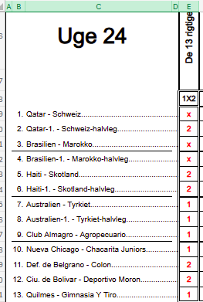
UGENS TIPPER
 | Stillingen efter uge |  | 24
Nr. | Signatur | Uge | Total
1 | SPVK | 0 | 180
1 | 2toNone | 0 | 180
3 | Nemelig | 0 | 140
4 | Cottee | 0 | 90
5 | Anderup | 0 | 80
6 | Randers | 0 | 70
7 | Derby | 0 | 60
7 | Flinca | 0 | 60
Chelsea, Ianrush og Barca udmørkede sig alle 3 i denne uge med at ramme minimum to X'er, Ianrush har rammer endda tre af slagsen.
Tillykke til Ugens Tippere
7 | United | 0 | 60
7 | Culopip | 0 | 60
7 | ÅZÆTZØW | 0 | 60
12 | Cork | 0 | 45
12 | Galway | 0 | 45
14 | IanRush | 20 | 35
15 | Idskov | 0 | 30
15 | Malthe | 0 | 30
15 | Tynde | 0 | 30
15 | Schøn | 0 | 30
19 | LPHJ | 0 | 25
20 | Chelsea | 20 | 20
20 | Barca | 20 | 20
22 | Stoke | 0 | 15
22 | Hede | 0 | 15
22 | Nuser | 0 | 15
22 | Søknud | 0 | 15
26 | Fox | 0 | 10
26 | Kailua | 0 | 10
26 | Piquet | 0 | 10
29 | Arsenal | 0 | 0
29 | Degnen | 0 | 0
29 | Far | 0 | 0
29 | Frydkær | 0 | 0
29 | Futte | 0 | 0
29 | Himbo | 0 | 0
29 | Kinks | 0 | 0
29 | Lund | 0 | 0
29 | Percy | 0 | 0
29 | Select | 0 | 0
29 | Zico | 0 | 0
29 | Agger | 0 | 0
29 | Forest | 0 | 0
29 | Harry | 0 | 0
29 | Højgård | 0 | 0
29 | Lions | 0 | 0
29 | Livpool | 0 | 0
29 | LUFCMOT | 0 | 0
29 | McCoist | 0 | 0
29 | MFP | 0 | 0
29 | Nielsen | 0 | 0
29 | Sergio | 0 | 0
29 | Watson | 0 | 0
29 | brula | 0 | 0
29 | Jesper | 0 | 0
29 | Kudsken | 0 | 0
29 | Laplace | 0 | 0
29 | Lucky | 0 | 0
29 | Magpies | 0 | 0
29 | Murer | 0 | 0
29 | Sebjoh | 0 | 0
29 | Steam | 0 | 0

